TDSheet
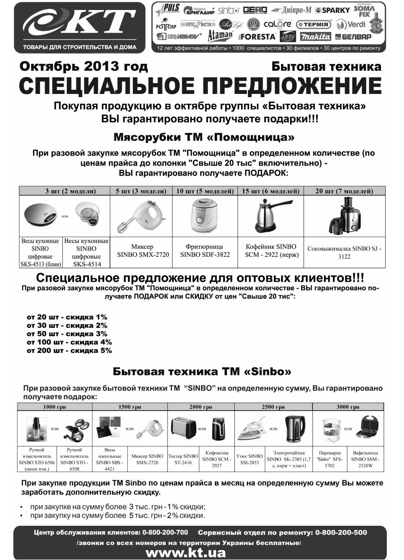

Прайс-лист

ФЛП Бордун Светлана Николаевна , тел.: (0342) 55-20-55

В валюте: грн (курс 1).
Группа:ТНП
Данные на 11.10.2013

Наименование | Остаток | Свободный остаток | Кол-во в уп. | Сводный код | Розн. До 1,5 тыс. | От 1,5 тыс. до 3 тыс. | От 3 тыс. до 20 тыс. | Свыше 20 тыс. | Спецпредложение
 |  |  |  |  |  |  |  |  | Цена | Условие
ТНП
31. ТНП Q
!Бытовая техника ArtLife Q
Ваги кухоні ArtLife
AL2510 eлектронні, скляна платформа, до 5кг | 2 | 2 | 1 | 70097002 | 84.00 грн | 69.00 грн | 59.04 грн | 57.00 грн
!Бытовая техника Sinbo Q
Бритва електрична "Sinbo"
SS-4025 | 1 | 1 | 12 | 64933004 | 180.00 грн | 144.00 грн | 123.00 грн | 120.00 грн
SS-4028 (2в1+тример) | 5 | 5 | 8 | 64933001 | 351.00 грн | 297.00 грн | 243.00 грн | 219.00 грн
SS-4031 | 1 | 1 | 1 | 64933003 | 150.00 грн | 108.00 грн | 90.00 грн | 84.00 грн
Ваги кухонні "Sinbo"
цифрові SKS-4513 (млин) | 2 | 2 | 1 | 64926005 | 177.00 грн | 108.30 грн | 92.10 грн | 84.00 грн
цифрові SKS-4514 (скло) | 4 | 4 | 12 | 64926006 | 150.00 грн | 94.20 грн | 78.60 грн | 75.00 грн
цифрові SKS-4516 (чаша) | 3 | 3 | 12 | 64926007 | 153.00 грн | 96.00 грн | 81.00 грн | 79.00 грн
Ваги підлогові "Sinbo"
SBS-4418 скло кольор. | 18 | 18 | 5 | 64935002 | 135.00 грн | 84.00 грн | 72.00 грн | 69.00 грн
SBS-4421 скло кольор. | 13 | 13 |  | 64935003 | 144.00 грн | 90.00 грн | 78.00 грн | 72.00 грн
Диспенсер для рiдкого мила "Sinbo" SD-6801 | 3 | 3 | 8 | 88997000 | 240.00 грн | 156.30 грн | 129.00 грн | 119.00 грн
Кавоварка електрична "Sinbo"
SCM-2922 (0.3л, нерж, подставка) | 5 | 5 | 12 | 64929004 | 252.00 грн | 198.00 грн | 168.00 грн | 160.00 грн
Кофемашина "Sinbo"
SCM-2935 | 2 | 2 |  | 70189003 | 225.00 грн | 129.00 грн | 114.00 грн | 110.00 грн
Кавомолка електрична "Sinbo"
SCM-2914 плюс подрібнювач (2в1) | 5 | 5 |  | 70185002 | 276.00 грн | 213.00 грн | 186.00 грн | 165.00 грн
Машинка для стрижки "Sinbo"
SHC-4342 | 3 | 3 | 20 | 70275003 | 132.00 грн | 102.00 грн | 87.00 грн | 83.00 грн
SHC-4346 | 1 | 1 | 12 | 70275002 | 90.00 грн | 69.00 грн | 60.00 грн | 57.00 грн
SHC-4348 | 7 | 7 |  | 70275001 | 117.00 грн | 90.00 грн | 78.00 грн | 69.00 грн
SHC-4352 | 2 | 2 |  | 70275004 | 210.00 грн | 165.00 грн | 141.00 грн | 135.00 грн
Міксер "Sinbo"
SMX-2714 | 2 | 2 | 1 | 70067004 | 351.00 грн | 258.00 грн | 219.00 грн | 201.00 грн
SMX-2720 | 11 | 11 | 6 | 70067001 | 150.00 грн | 108.00 грн | 90.00 грн | 87.00 грн
SMX-2724 | 5 | 5 | 6 | 70067005 | 291.00 грн | 210.00 грн | 180.00 грн | 159.00 грн
SMX-2727 + блендер | 4 | 4 | 1 | 70067003 | 351.00 грн | 258.00 грн | 219.00 грн | 210.00 грн
Пароварка "Sinbo"
SFS-5702 | 2 | 2 | 6 | 70186001 | 252.00 грн | 159.00 грн | 141.00 грн | 132.00 грн
SFS-5703 (нерж) | 3 | 3 | 6 | 70186002 | 246.00 грн | 177.00 грн | 153.00 грн | 145.00 грн
Прилад для укладання волосся "Sinbo"
SHD-2651 (дуйка+5 насадок) | 5 | 5 | 1 | 64930008 | 240.00 грн | 156.00 грн | 135.00 грн | 130.00 грн
SHD-2692 прасочка керам. | 1 | 1 | 1 | 64930003 | 132.00 грн | 72.00 грн | 60.00 грн | 55.00 грн
SHD-2694 (плойка+щітка) | 4 | 4 | 1 | 64930002 | 120.00 грн | 72.00 грн | 60.00 грн | 55.00 грн
SHD-7016 випрямлювач | 7 | 7 | 1 | 64930005 | 132.00 грн | 78.00 грн | 63.00 грн | 60.00 грн
Пилосос "Sinbo"
SVC-3446 | 3 | 3 | 1 | 70071002 | 465.00 грн | 360.00 грн | 312.00 грн | 299.00 грн
SVC-3459 | 1 | 1 | 1 | 70071001 | 651.00 грн | 540.00 грн | 486.00 грн | 477.00 грн
Ручний подрiбнювач "Sinbo"
STO-6506 (мiнi подр.) | 1 | 1 | 1 | 70319003 | 99.00 грн | 75.00 грн | 63.00 грн | 59.00 грн
STO-6508 | 1 | 1 | 1 | 70319001 | 99.00 грн | 75.00 грн | 63.00 грн | 59.00 грн
STO-6509 (мельниця) | 2 | 2 | 1 | 70319002 | 99.00 грн | 75.00 грн | 63.00 грн | 59.00 грн
Сендвічниця електрична "Sinbo"
SSM-2520G | 3 | 3 |  | 70183002 | 216.00 грн | 174.00 грн | 156.00 грн | 150.00 грн
SSM-2520W (вафельниця) | 2 | 2 |  | 70183003 | 249.00 грн | 195.00 грн | 174.00 грн | 168.00 грн
SSM-2520Т (трикутна) | 1 | 1 | 6 | 70183004 | 192.00 грн | 150.00 грн | 132.00 грн | 129.00 грн
Тостер "Sinbo"
ST- 2416 | 1 | 1 | 1 | 70070001 | 180.00 грн | 111.00 грн | 96.00 грн | 90.00 грн
Триммер д/вилуч. волосся в носі/вухах "Sinbo"
STR-4912 | 4 | 4 | 20 | 64932001 | 45.00 грн | 28.20 грн | 23.10 грн | 21.00 грн
STR-4913 | 5 | 5 | 1 | 64932002 | 45.00 грн | 27.00 грн | 22.80 грн | 20.40 грн
Зволожувач повітря "Sinbo"
SAH-6107 | 3 | 3 | 2 | 70072001 | 321.00 грн | 276.00 грн | 229.20 грн | 219.00 грн
Праска "Sinbo"
SSI-2851 керам, пар, 2000W(2845) | 12 | 11 | 1 | 64934001 | 222.00 грн | 138.00 грн | 117.00 грн | 111.00 грн
SSI-2854 нерж, пар, 2000W | 4 | 4 | 10 | 64934005 | 222.00 грн | 138.00 грн | 117.00 грн | 108.00 грн
SSI-2861 тефлон, пар, 1200W | 3 | 3 | 8 | 64934007 | 144.00 грн | 90.00 грн | 75.00 грн | 69.00 грн
SSI-2872 керам, пар, 2000W | 3 | 3 | 1 | 64934009 | 222.00 грн | 138.00 грн | 117.00 грн | 111.00 грн
Фрітюрниця "Sinbo" SDF-3822 | 1 | 1 | 1 | 70069000 | 180.00 грн | 120.00 грн | 99.00 грн | 96.00 грн
Хлібопіч "Sinbo"
SBM-4712 | 3 | 3 | 2 | 70020001 | 750.00 грн | 630.00 грн | 549.00 грн | 531.00 грн
Чайник електричний "Sinbo"
SK-2384B (1.5л, диск) | 12 | 12 | 1 | 64928006 | 222.00 грн | 117.00 грн | 102.00 грн | 96.00 грн
SK-2385B (1,7 л, нерж. + пласт.) | 3 | 3 | 1 | 64928009 | 231.00 грн | 138.00 грн | 111.00 грн | 108.00 грн
SK-7307 (1,5 л, пласт. + скло) | 8 | 8 | 6 | 64928012 | 258.00 грн | 186.00 грн | 162.00 грн | 155.00 грн
ТЕРМОПОТ SK-2394 | 3 | 3 | 1 | 64928008 | 351.00 грн | 300.00 грн | 249.00 грн | 240.00 грн
ТЕРМОПОТ SK-2395 (3,2 л) | 5 | 5 | 1 | 64928010 | 402.00 грн | 327.00 грн | 282.00 грн | 279.00 грн
Епілятор "Sinbo"
SEL-6012 | 4 | 4 |  | 70184001 | 351.00 грн | 231.00 грн | 207.00 грн | 201.60 грн
1 Мясорубки
Мясорубки ручные
М'ясорубка алюмінієва "МА-С-1" | 7 | 7 | 1 | 66308000 | 120.00 грн | 75.60 грн | 67.20 грн | 64.00 грн
М`ясорубка алюмінієва сувенірна "МА-С-1" | 9 | 9 | 1 | 93431000 | 165.00 грн | 117.00 грн | 111.00 грн | 108.00 грн
М'ясорубка чавунна "МЧ-С-1" | 4 | 4 | 1 | 66307000 | 140.04 грн | 108.00 грн | 102.00 грн | 97.00 грн
ЕлектроМіксер ЭМР-205 "Вихор" (Мінськ) | 4 | 4 | 1 | 85670000 | 265.02 грн | 265.02 грн | 265.02 грн | 265.00 грн
Електром'ясорубка "Помічниця" (Мінськ)
201-00 (600-1000Вт) КЕМ-П2У з шатківницею+"реверс" | 1 | 1 | 1 | 64707010 | 900.00 грн | 801.00 грн | 709.50 грн | 700.00 грн |  | от 50 шт.
201-01 (600-1000Вт) КЕМ-П2У +"реверс" | 2 | 2 | 1 | 64707011 | 780.00 грн | 630.00 грн | 558.00 грн | 550.00 грн |  | от 50 шт.
201-02 (600-1000Вт) КЕМ-П2У з шатківницею и соковитиск.+"реверс" | 1 | 1 | 1 | 64707012 | 1,002.00 грн | 807.00 грн | 732.00 грн | 710.00 грн |  | от 50 шт.
202-01 (900-1300Вт) КЕМ-П2У+"реверс" | 4 | 4 | 1 | 64707016 | 889.20 грн | 661.20 грн | 598.80 грн | 570.00 грн |  | от 50 шт.
202-02 (900-1300Вт) КЕМ-П2У з шатківницею и соковитиск.+"реверс" | 4 | 4 | 1 | 64707017 | 1,140.00 грн | 866.40 грн | 781.20 грн | 740.00 грн |  | от 50 шт.
202-03 (900-1300Вт) КЕМ-П2У з соковитиск.+"реверс" | 1 | 1 | 1 | 64707018 | 992.40 грн | 741.60 грн | 667.20 грн | 630.00 грн |  | от 50 шт.
22 (600-1000Вт) КЕМ-36 з шатківницею | 2 | 2 | 1 | 64707009 | 814.80 грн | 632.40 грн | 570.00 грн | 540.00 грн |  | от 50 шт.
23 (600-1000Вт) КЕМ-36 | 3 | 3 | 1 | 64707001 | 837.60 грн | 513.60 грн | 464.40 грн | 444.00 грн |  | от 50 шт.
24 (600-1000Вт) КЕМ-36 з шатківницею | 43 | 43 | 1 | 64707002 | 934.80 грн | 604.80 грн | 547.20 грн | 515.00 грн |  | от 50 шт.
25 (600Вт) КЕМ-36 з шатківницею и соковитиск. | 6 | 6 | 1 | 64707003 | 940.80 грн | 678.00 грн | 613.20 грн | 580.00 грн |  | от 50 шт.
25 (600Вт) КЕМ-36 з шатківницею и соковитиск. (свiтло-зелена) | 2 | 2 | 1 | 64707022 | 940.80 грн | 678.00 грн | 613.20 грн | 580.00 грн |  | от 50 шт.
26 (600-1000Вт) КЕМ-36 з соковитиск. | 2 | 2 | 1 | 64707004 | 783.60 грн | 570.00 грн | 513.60 грн | 490.00 грн |  | от 50 шт.
302-01 (1500Вт) КЕМ-П2У(мод.23) | 3 | 3 | 1 | 64707024 | 873.00 грн | 549.00 грн | 495.00 грн | 471.00 грн |  | от 50 шт.
302-02 (1500Вт) КЕМ-П2У(мод.24) | 5 | 5 | 1 | 64707025 | 951.00 грн | 651.00 грн | 582.00 грн | 558.00 грн |  | от 50 шт.
302-03 (1500Вт) КЕМ-П2У(мод.25) | 1 | 1 | 1 | 64707026 | 957.00 грн | 735.00 грн | 654.00 грн | 630.00 грн |  | от 50 шт.
302-04 (1500Вт) КЕМ-П2У(мод.26) | 1 | 1 | 1 | 64707027 | 798.00 грн | 613.02 грн | 549.00 грн | 525.00 грн |  | от 50 шт.
31 (600-1000Вт) КЕМ-36 мод.23+ "реверс" | 2 | 2 | 1 | 64707005 | 783.60 грн | 570.00 грн | 507.60 грн | 485.00 грн |  | от 50 шт.
32 (600-1000Вт) КЕМ-36 мод.24+ "реверс" | 3 | 3 | 1 | 64707006 | 889.20 грн | 667.20 грн | 604.80 грн | 570.00 грн |  | от 50 шт.
33 (600-1000Вт) КЕМ-36 мод.25+ "реверс" | 1 | 1 | 1 | 64707007 | 940.80 грн | 746.40 грн | 673.20 грн | 635.00 грн |  | от 50 шт.
34 (600-1000Вт) КЕМ-36 мод.26+ "реверс" | 2 | 2 | 1 | 64707008 | 901.20 грн | 644.40 грн | 582.00 грн | 552.00 грн |  | от 50 шт.
2 Соковыжималки
Соковитискач алюм. ручний "Мотор Сич" | 6 | 6 | 1 | 60082000 | 200.04 грн | 120.00 грн | 109.80 грн | 105.00 грн
Соковитискач чавунний ручний"Мотор Сич" СБЧ-1 | 9 | 9 | 1 | 85287000 | 205.02 грн | 135.00 грн | 125.40 грн | 120.00 грн
Соковитискач "Sinbo"
40 Вт, SJ-3132 (прес для цитрусових) | 1 | 1 | 4 | 70007005 | 165.00 грн | 111.00 грн | 99.00 грн | 93.00 грн
700 Вт, SJ-3122 | 7 | 7 |  | 70007004 | 450.00 грн | 342.00 грн | 310.02 грн | 299.00 грн
700 Вт, SJ-3130 | 4 | 4 | 4 | 70007001 | 450.00 грн | 342.00 грн | 310.02 грн | 299.00 грн
Електросоковитискач "Журавинка" СВСП-102 (с шинк., 120 Вт) | 1 | 1 | 1 | 64251000 | 696.00 грн | 525.00 грн | 477.00 грн | 453.00 грн
Електросоковитискач "Журавинка" СВСП-102П (с шинк., 160 Вт) | 1 |  | 1 | 93806000 | 708.00 грн | 531.00 грн | 483.00 грн | 459.00 грн
Електросоковитискач "Журавинка" СВСП-301М (без шинк., 120 Вт) | 6 | 6 | 1 | 64252000 | 696.00 грн | 501.00 грн | 456.00 грн | 432.00 грн
Електросоковитискач "Журавинка" СВСП-301П (без шинк., 160 Вт) | 9 | 9 | 1 | 93807000 | 708.00 грн | 507.00 грн | 462.00 грн | 438.00 грн
Електросоковитиск. Дачниця СВПР-201 (підвищеної продуктивності) | 1 | 1 | 1 | 70021000 | 1,500.00 грн | 1,122.00 грн | 996.00 грн | 948.00 грн
Електросоковитиск. садовий СВПП-301 (підвищеної продуктивності без шатківниці) | 1 | 1 | 1 | 70014000 | 882.00 грн | 645.00 грн | 570.00 грн | 549.00 грн
Електросоковитиск. садова СВШПП-302 (с шинк., Мінськ) | 14 | 14 | 1 | 64831000 | 891.00 грн | 654.00 грн | 579.00 грн | 558.00 грн
3 Электро-газо-плитки
ЛЕМИРА
Эл.-плит. Леміра
ЭПТ 1-1.0/220 (ТЭН широкий) | 5 | 5 | 1 | 70027008 | 230.04 грн | 138.00 грн | 126.00 грн | 120.00 грн |  | от 50 шт. в ассорт.
ЭПТ 2-2.0/220 (2 широкі ТЕНи) | 3 | 3 | 1 | 70027004 | 320.04 грн | 234.00 грн | 210.00 грн | 204.00 грн |  | от 50 шт. в ассорт.
ЭПТ2-Т 1-1.0/220 (ТЭН) | 5 | 5 | 1 | 70027007 | 190.02 грн | 114.00 грн | 105.00 грн | 102.00 грн |  | от 50 шт. в ассорт.
ЭПТ2-Т 2-2.0/220 (ТЭН) | 3 | 3 | 1 | 70027006 | 240.00 грн | 177.00 грн | 165.00 грн | 160.00 грн |  | от 50 шт. в ассорт.
ЭПТ2Ч-Т 2-2.5/220 (блин+ТЭН) | 4 | 4 | 1 | 70027005 | 290.04 грн | 216.00 грн | 201.00 грн | 194.00 грн |  | от 50 шт. в ассорт.
ЭПЧ-Т 1-1.5/220 (1 блин) | 4 | 4 | 1 | 70027001 | 230.04 грн | 153.00 грн | 142.02 грн | 137.00 грн |  | от 50 шт. в ассорт.
ЭПЧ-Т 2-3.0/220 (2 блина) | 7 | 7 | 1 | 70027002 | 320.04 грн | 264.00 грн | 243.00 грн | 235.00 грн |  | от 50 шт. в ассорт.
ТЕРМИЯ
Електроплита Термія
ЕПЧ 1-1,5/220 (біла, млин) | 5 | 5 | 1 | 64674003 | 222.00 грн | 147.00 грн | 138.00 грн | 135.00 грн |  | от 50 шт. в ассорт.
ЕПЧ 1,5/220 (нерж) | 4 | 3 | 1 | 64674004 | 240.00 грн | 174.00 грн | 162.00 грн | 159.00 грн |  | от 50 шт. в ассорт.
ЭЛНА
Газова плитка ЭЛНА (Таганок)
ПГ-1-Н без кришки 1-конф. | 5 | 5 | 1 | 64662003 | 190.02 грн | 113.04 грн | 100.02 грн | 98.00 грн |  | от 50 шт. в ассорт.
ПГ-2-Н без кришки | 5 | 4 | 1 | 64662002 | 280.02 грн | 166.44 грн | 155.04 грн | 152.00 грн |  | от 50 шт. в ассорт.
ПГ-2-Н з кришкою | 6 | 4 | 1 | 64662001 | 320.04 грн | 195.00 грн | 180.00 грн | 176.00 грн |  | от 50 шт. в ассорт.
Тен до електроплитці
1 КВт, до електроплитці типу "Мечта" | 9 | 9 | 50 | 64664003 | 60.00 грн | 32.76 грн | 31.02 грн | 30.00 грн
1 КВт, нерж. | 13 | 8 | 100 | 64664001 | 40.02 грн | 17.58 грн | 16.62 грн | 16.00 грн
1 КВт, сталь | 37 | 37 | 100 | 64664002 | 19.02 грн | 8.64 грн | 8.28 грн | 8.00 грн
Електроплита ЕЛНА Блин
001Н (1-конф, 1,5КВт) | 10 | 10 | 1 | 64660001 | 230.04 грн | 162.72 грн | 150.00 грн | 147.00 грн |  | от 50 шт. в ассорт.
002Н (2-конф, 2,2КВт) | 20 | 20 | 1 | 64660002 | 320.04 грн | 269.52 грн | 250.02 грн | 245.00 грн |  | от 50 шт. в ассорт.
Електроплита ЕЛНА комбі
011Н (мечта+млин, 2,5КВт) | 3 | 2 | 1 | 64661001 | 310.02 грн | 238.50 грн | 220.02 грн | 215.50 грн |  | от 50 шт. в ассорт.
101Н (Вузький тен+млин, 2,5КВт) | 2 |  | 1 | 64661002 | 290.04 грн | 216.12 грн | 200.04 грн | 196.00 грн |  | от 50 шт. в ассорт.
Електроплита ЕЛНА Цинк
100Н (1-конф., 1КВт ) | 56 | 56 | 1 | 64659002 | 190.02 грн | 110.58 грн | 99.00 грн | 97.00 грн |  | от 50 шт. в ассорт.
200Н (2-конф., 2КВт ) | 21 | 21 | 1 | 64659001 | 240.00 грн | 177.66 грн | 160.02 грн | 157.00 грн |  | от 50 шт. в ассорт.
Електроплита ЕЛНА "Мрія"
010Н (1-конф., 1КВт.) | 19 | 18 | 1 | 64656001 | 230.04 грн | 152.82 грн | 138.00 грн | 135.00 грн |  | от 50 шт. в ассорт.
020Н (2-конф., 2КВт.) | 14 | 13 | 1 | 64656002 | 320.04 грн | 244.68 грн | 225.00 грн | 220.50 грн |  | от 50 шт. в ассорт.
4 Электрические духовки
Духовка "Асель"
33л. з таймером FCATT-23 (AF-0023) білий | 5 | 5 | 1 | 66055025 | 453.00 грн | 342.00 грн | 324.00 грн | 315.00 грн |  | от 5 шт. в ассорт.
33л. з таймером FCATT-23 (AF-0023) червоний | 7 | 7 | 1 | 66055003 | 453.00 грн | 342.00 грн | 324.00 грн | 315.00 грн |  | от 5 шт. в ассорт.
33л. з таймером FCATT-23 (AF-0023) сірий | 4 | 3 | 1 | 66055026 | 453.00 грн | 342.00 грн | 324.00 грн | 315.00 грн |  | от 5 шт. в ассорт.
33л. з таймером FCATT-23 (AF-0023) чорний | 3 | 3 | 1 | 66055024 | 453.00 грн | 342.00 грн | 324.00 грн | 315.00 грн |  | от 5 шт. в ассорт.
40л + гриль AF 0124 білий | 5 | 5 | 1 | 66055034 | 660.00 грн | 546.00 грн | 482.04 грн | 469.00 грн |  | от 5 шт. в ассорт.
40л з таймером AF 0123 червоний | 1 |  | 1 | 66055009 | 477.00 грн | 453.00 грн | 429.00 грн | 420.00 грн |  | от 5 шт. в ассорт.
40л з таймером AF 0123 сірий | 4 | 4 | 1 | 66055053 | 477.00 грн | 453.00 грн | 429.00 грн | 420.00 грн |  | от 5 шт. в ассорт.
40л з таймером AF 0123 чорний | 6 | 6 | 1 | 66055051 | 477.00 грн | 453.00 грн | 429.00 грн | 420.00 грн |  | от 5 шт. в ассорт.
5 Электросушители
Сушарка електрична "БелОМО" ( 5 решіток) | 23 | 23 | 1 | 70635000 | 705.00 грн | 585.00 грн | 558.00 грн | 540.00 грн
Сушарка електрична "Ротор" с 5-ю реш | 1 |  | 1 | 65328000 | 720.00 грн | 558.00 грн | 539.04 грн | 519.00 грн
Електросушарка ЕСОФ-0, 6/220 "Ветерок-2" (6 решіток, підвищеної продуктивності) | 49 | 48 | 1 | 90934000 | 825.00 грн | 648.00 грн | 621.00 грн | 599.00 грн
6 Электроконвектора, радиаторы
ИК обогреватели "Calore"
ИК обогреватель "Calore" IH-14, 1400 Вт, с телескоп. ножкой | 31 | 31 | 1 | 85819000 | 463.14 грн | 339.42 грн | 327.24 грн | 315.88 грн
ИК обогреватель "Calore" IH-20, 2000 Вт, с телескоп. ножкой | 54 | 54 | 1 | 85821000 | 503.40 грн | 368.94 грн | 355.68 грн | 343.34 грн
ИК обогреватель "Calore" IH-25, 2500 Вт, с телескоп. ножкой | 28 | 28 | 1 | 85822000 | 523.56 грн | 383.70 грн | 369.96 грн | 357.08 грн
Масляные радиаторы "Calore"
Масляний радіатор "Calore"
HR-11F 2500Вт | 26 | 26 | 1 | 65501003 | 609.06 грн | 446.40 грн | 430.32 грн | 415.39 грн
HR-7F 1500Вт | 23 | 23 | 1 | 65501001 | 436.14 грн | 319.68 грн | 308.16 грн | 297.47 грн
HR-9F 2000Вт | 23 | 23 | 1 | 65501002 | 504.66 грн | 369.90 грн | 356.58 грн | 344.21 грн
Масляные радиаторы "Sinbo"
Масляний радiатор "Sinbo" SFH-3322 9 секц | 10 | 10 | 1 | 70712000 | 396.00 грн | 294.00 грн | 279.00 грн | 264.00 грн
Тепловентилятор "Calore"
Тепловентилятор "Calore" FH-VR2, 1000/2000 Вт | 247 | 205 | 6 | 65550000 | 104.64 грн | 76.68 грн | 73.98 грн | 71.36 грн
Керамічний тепловентилятор Calore" FHС-15N, 1500 Вт | 47 | 29 | 6 | 85958000 | 196.92 грн | 144.30 грн | 139.14 грн | 134.29 грн
Керамічний тепловентилятор "Calore" FHС-15S, 1500 Вт | 2 |  | 6 | 85957000 | 180.96 грн | 132.66 грн | 127.86 грн | 123.41 грн
Керамічний тепловентилятор "Calore" FHС-2HR, баштовий, 2000 Вт | 15 | 15 | 2 | 85959000 | 634.14 грн | 464.76 грн | 448.08 грн | 432.52 грн
Электроконвектор "Calore"
Електроконвектор "Calore" ЕТ
1000ED 1000 Вт | 9 | 9 | 1 | 65498002 | 517.56 грн | 379.32 грн | 365.70 грн | 353.00 грн
1000EDI 1000Вт | 4 | 4 | 1 | 65498007 | 656.16 грн | 480.90 грн | 463.62 грн | 447.53 грн
1500ED 1500 Вт | 7 | 7 | 1 | 65498003 | 563.34 грн | 412.92 грн | 398.10 грн | 384.25 грн
1500EDI 1500Вт | 3 | 3 | 1 | 65498008 | 701.88 грн | 514.44 грн | 495.96 грн | 478.72 грн
2000EDI 2000Вт | 4 | 4 | 1 | 65498009 | 839.64 грн | 615.36 грн | 593.28 грн | 572.68 грн
2500EDI 2500Вт | 9 | 9 | 1 | 65498010 | 956.04 грн | 700.68 грн | 675.54 грн | 652.07 грн
500ED 500 Вт | 4 | 4 | 1 | 65498001 | 481.62 грн | 352.98 грн | 340.32 грн | 328.49 грн
500EDI 500Вт | 5 | 5 | 1 | 65498006 | 611.94 грн | 448.50 грн | 432.36 грн | 417.37 грн
Електроконвектор "Calore" МТ
1000SR 1000 Вт | 28 | 23 | 1 | 65497002 | 469.38 грн | 344.04 грн | 331.68 грн | 320.15 грн
1500SR 1500Вт | 84 | 74 | 1 | 65497003 | 513.24 грн | 376.20 грн | 362.70 грн | 350.08 грн
2000SR 2000 Вт | 78 | 78 | 1 | 65497004 | 585.12 грн | 428.88 грн | 413.46 грн | 399.10 грн
2500SR 2500Вт | 16 | 16 | 1 | 65497005 | 711.48 грн | 521.46 грн | 502.74 грн | 485.28 грн
500SR 500 Вт | 15 | 15 | 1 | 65497001 | 413.88 грн | 303.36 грн | 292.44 грн | 282.30 грн
Электроконвектор "Термия", "Convector"
Електроконвектор "Термія" ЕВНА (настінний)
1,0 КВт, С(450 мм), мш(1вим, штамп.решітка) | 14 | 14 | 1 | 64654020 | 345.00 грн | 311.70 грн | 275.10 грн | 264.54 грн
1,5 КВт, С(450 мм), сш(2 вим.,штамп.решітка) | 24 | 20 | 1 | 64654014 | 355.50 грн | 323.40 грн | 285.42 грн | 274.44 грн
2,0 КВт, С(450 мм), сш(2 вим, штамп.решітка) | 30 | 30 | 1 | 64654009 | 384.00 грн | 348.18 грн | 307.26 грн | 295.44 грн
2,5 КВт, С(450 мм), сш(2 вим, штамп.решітка) | 12 | 12 | 1 | 64654017 | 411.00 грн | 371.28 грн | 327.66 грн | 315.06 грн
7 Сепараторы
Сепаратор МоторСіч СЦМ-100 гр18 (метал) | 2 | 2 |  | 70566000 | 1,335.00 грн | 1,098.00 грн | 1,014.00 грн | 999.00 грн
Сепаратор МоторСіч СЦМ-100 гр19 (пропілен) | 6 | 6 |  | 94587000 | 939.00 грн | 704.40 грн | 648.00 грн | 625.20 грн
Сепаратор-слівкоотделітель ПЕНЗА РЗ-ОПС (механічний) | 2 | 2 | 1 | 64758000 | 489.00 грн | 408.00 грн | 369.00 грн | 351.00 грн
Електросепаратор "Салют" 50л | 3 | 3 | 1 | 85577000 | 849.00 грн | 753.00 грн | 669.00 грн | 639.00 грн
Електросепаратор ПЕНЗА ЭСБ02 | 8 | 8 | 1 | 64742000 | 753.00 грн | 546.00 грн | 492.00 грн | 468.00 грн
11 Вентиляторы
Вентилятор напольний ArtLife (4шт/уп)
30см, 45W, сірий | 0.75 | 0.75 | 4 | 70177001 | 550.02 грн | 339.00 грн | 299.04 грн | 276.00 грн
17 Электрошашлычница
Електрошашличниця ЕШВ "Пікнік" | 2 | 2 |  | 70634000 | 891.00 грн | 615.00 грн | 573.00 грн | 540.00 грн
34.Товары для дома и сада Q
1 Гладильные доски, чехлы
Дошка для прасування
110х30 Basic, цельномет, з підставкою для праски і розеткою, вис. 94см, д20мм(труба) арт.20450F6-M | 5 | 5 | 1 | 65887004 | 306.00 грн | 226.50 грн | 210.00 грн | 205.00 грн
110х30 Дерев. стіл, з підставкою для праски, висота 84см арт.16030ZR | 15 | 15 | 1 | 65887008 | 132.00 грн | 85.50 грн | 69.90 грн | 66.90 грн
110х30 Стандарт, дерев. стіл, з підставкою для праски, висота 84см арт.16030Е | 13 | 13 | 1 | 65887002 | 195.00 грн | 105.00 грн | 96.00 грн | 94.00 грн
110х30 Цельномет, з підставкою для праски, вис. 94см, д20мм(труба) арт.20250F6-M | 13 | 13 | 1 | 65887010 | 225.00 грн | 186.00 грн | 165.00 грн | 160.00 грн
120*38 металл. основа,з подрукавніком і розеткою арт.22838P-M | 10 | 9 | 1 | 65887001 | 480.00 грн | 333.00 грн | 306.00 грн | 300.00 грн
2 Сушилки
Сушарка для білизни
Stabilo 18м, БЕЗ ШАРНИРА з доп. відділеннями, висота 101см, диам 3мм (труба) арт.0503АМ | 39 | 39 | 6 | 65890003 | 180.00 грн | 89.40 грн | 82.26 грн | 81.00 грн
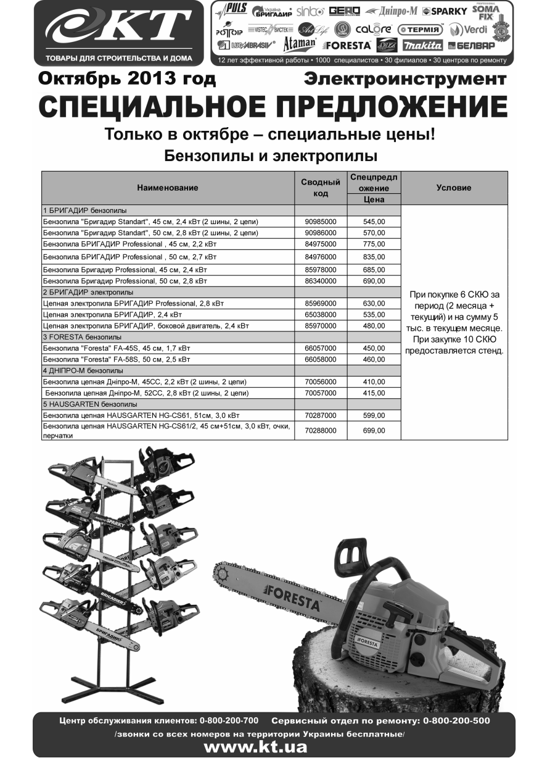
Stabilo 18м, з доп. відділеннями, висота 101см, диам 3мм (труба) арт.0503SE (BC0018) | 24 | 24 | 6 | 65890002 | 204.00 грн | 102.00 грн | 94.50 грн | 92.40 грн

Прайс-лист

ФЛП Бордун Светлана Николаевна , тел.: (0342) 55-20-55

В валюте: грн (курс 1).
Группа:ЭИ
Данные на 11.10.2013

Наименование | Остаток | Свободный остаток | Кол-во в уп. | Сводный код | Розн. До 1,5 тыс. | От 1,5 тыс. до 3 тыс. | От 3 тыс. до 20 тыс. | Свыше 20 тыс. | Спецпредложение
 |  |  |  |  |  |  |  |  | Цена | Условие
ЭИ
21. SOMA бытовой электроинструмент Q
Заточний верстат 200Вт, 150/200мм SM6402 | 2 | 2 | 1 | 00662000 | 430.02 грн | 327.60 грн | 313.08 грн | 300.51 грн
22. Makita электроинструмент Q
!MAKITA
Makita Акумуляторний шурупокрут 6261 DWLE, 9,6 В, 2 А-ч, 400 об/хв с підсвічуванням роб. зони 2-акум | 3 | 3 | 1 | 11918000 | 1,119.00 грн | 1,007.10 грн | 1,007.10 грн | 895.20 грн
Makita Акумуляторний шурупокрут 6271 DWAE, 12В, 2А/год 350 об/хв | 1 | 1 | 1 | 64271000 | 1,419.00 грн | 1,277.10 грн | 1,277.10 грн | 1,135.20 грн
Makita Дискова пила 5704 R, 1200Вт, 4900 об/хв, 66мм/46мм/ диск 190мм посадковий отвір 30мм | 3 | 3 | 1 | 60846000 | 1,499.04 грн | 1,349.10 грн | 1,349.10 грн | 1,199.20 грн
Makita Ударний дриль HP1640, 680Вт, 2800об/мин патрон 1,5-13мм | 2 | 2 | 1 | 65998000 | 869.04 грн | 782.16 грн | 782.16 грн | 695.23 грн
Makita Стрічкова шліфмашина 9903 1010Вт, 210-440м/хв, 533*76мм | 1 | 1 | 1 | 85666000 | 3,199.02 грн | 2,879.16 грн | 2,879.16 грн | 2,559.22 грн
Makita Стрічкова шліфмашина 9910, 650Вт, 270м/хв, 457мм х 76мм | 4 | 4 | 1 | 61224000 | 1,399.02 грн | 1,259.16 грн | 1,259.16 грн | 1,119.22 грн
Makita Перфоратор HR 2470, 780Вт, 2.7Дж, 0-11000 об/хв, 3 режима | 3 | 2 | 1 | 63848000 | 1,629.00 грн | 1,466.10 грн | 1,466.10 грн | 1,303.20 грн
Makita Термоповітродувка HG5012К 1600Вт t350-500*C | 1 | 1 | 1 | 00044000 | 599.04 грн | 539.10 грн | 539.10 грн | 479.20 грн
Makita Кутова шліфувальна машина GA 9020 SF 230мм, 2200Вт, 6600 об/хв повільний рух | 5 | 5 | 1 | 61626000 | 1,419.00 грн | 1,277.10 грн | 1,277.10 грн | 1,135.20 грн
Makita Кутова шліфмашина GA 9020, 230мм, 2200В, 6600 об/хв | 4 | 3 | 1 | 61222000 | 1,299.00 грн | 1,169.10 грн | 1,169.10 грн | 1,039.20 грн
Makita Ланцюгова пила UC 4020 A, 1800Вт, 400мм | 2 | 2 | 1 | 61053000 | 1,389.00 грн | 1,250.10 грн | 1,250.10 грн | 1,111.20 грн
Makita Ланцюгова пила UC 4030 A, 2000Вт, 400мм, | 1 | 1 | 1 | 63547000 | 2,189.04 грн | 1,970.16 грн | 1,970.16 грн | 1,751.23 грн
Makita Ексцентрикова шліфмашина BO 5031, 300Вт, 12000 об/хв, d шліф диска 123 мм | 3 | 3 | 1 | 85218000 | 1,139.04 грн | 1,025.16 грн | 1,025.16 грн | 911.23 грн
Makita Кутошліфувальна машина GA 9050, 230 мм | 2 | 2 | 1 | 62215000 | 1,099.02 грн | 989.16 грн | 989.16 грн | 879.22 грн
23. Сварочные аппараты Q
1 Сварочные аппараты "Бригадир"
Зварювальний апарат "БРИГАДИР" Professional BX1-200C | 1 | 1 | 1 | 86204000 | 739.02 грн | 619.02 грн | 594.00 грн | 570.00 грн
Зварювальний апарат "БРИГАДИР" Professional BX1-250C | 2 | 2 | 1 | 86205000 | 850.02 грн | 755.04 грн | 725.04 грн | 696.00 грн
Зварювальний апарат "БРИГАДИР" Professional ММА-250C | 1 | 1 | 1 | 86209000 | 1,695.00 грн | 1,400.04 грн | 1,344.00 грн | 1,290.00 грн
3 Сварочные аппараты "Puls"
Зварювальний інвертор "PULS" MMA-200D mini, дисплей | 2 | 2 | 1 | 91086000 | 1,010.04 грн | 854.04 грн | 820.02 грн | 787.00 грн | 726.00 грн | При закупке за месяц на сумму более 20тыс грн доп скидка 2%
Зварювальний інвертор "PULS" MMA-200DB mini, дисплей, в кейсі | 1 | 1 | 1 | 91087000 | 1,080.00 грн | 918.00 грн | 880.02 грн | 845.00 грн | 780.00 грн | При закупке за месяц на сумму более 20тыс грн доп скидка 2%
Зварювальний інвертор "PULS" MMA-250D mini, дисплей | 2 | 2 | 1 | 91089000 | 1,195.02 грн | 1,035.00 грн | 995.04 грн | 955.00 грн | 881.00 грн | При закупке за месяц на сумму более 20тыс грн доп скидка 2%
Зварювальний інвертор "PULS" MMA-250DB mini, дисплей, в кейсі | 2 | 2 | 1 | 91090000 | 1,270.02 грн | 1,100.04 грн | 1,057.02 грн | 1,015.00 грн | 937.00 грн | При закупке за месяц на сумму более 20тыс грн доп скидка 2%
Зварювальний інвертор "PULS" ММА-200 mini | 1 | 1 | 1 | 86507000 | 980.04 грн | 855.00 грн | 820.02 грн | 786.00 грн | 724.00 грн | При закупке за месяц на сумму более 20тыс грн доп скидка 2%
Зварювальний інвертор "PULS" ММА-200B mini в кейсі | 2 | 2 | 1 | 86509000 | 1,045.02 грн | 892.02 грн | 856.02 грн | 822.00 грн | 759.00 грн | При закупке за месяц на сумму более 20тыс грн доп скидка 2%
4 Сварочные аппараты "Дніпро-М"
Зварювальний інвертор "Дніпро-М" mini ММА
200 | 34 | 34 |  | 70127001 | 1,020.00 грн | 810.00 грн | 768.00 грн | 749.00 грн | 734.00 грн | при закупке за 3 месяца 6 СКЮ
200 B(кейс) | 7 | 7 |  | 70127002 | 1,100.04 грн | 870.00 грн | 822.00 грн | 800.00 грн | 784.00 грн | при закупке за 3 месяца 6 СКЮ
200 D(дисплей) | 6 | 6 |  | 70127003 | 1,050.00 грн | 834.00 грн | 792.00 грн | 773.00 грн | 758.00 грн | при закупке за 3 месяца 6 СКЮ
200 DВ(дисплей, кейс) | 9 | 9 |  | 70127004 | 1,120.02 грн | 888.00 грн | 846.00 грн | 826.00 грн | 809.00 грн | при закупке за 3 месяца 6 СКЮ
...

